环境搭建
Step1：下载maven仓库

链接 | https://pan.baidu.com/s/1pLnNqB5
提取密码 | mdgn

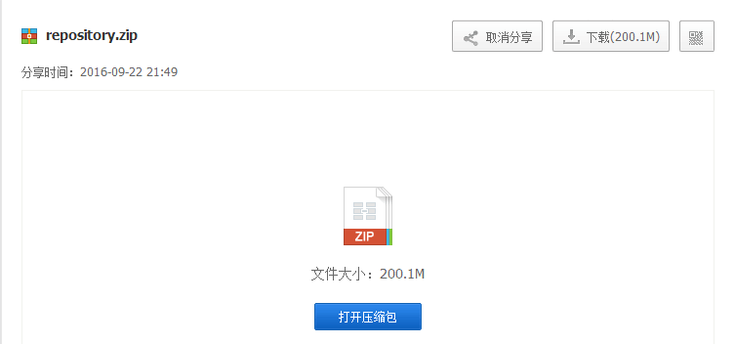

Step2：解压缩maven仓库

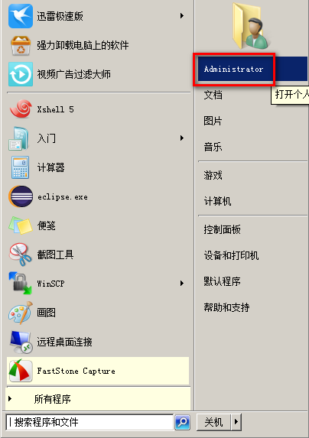

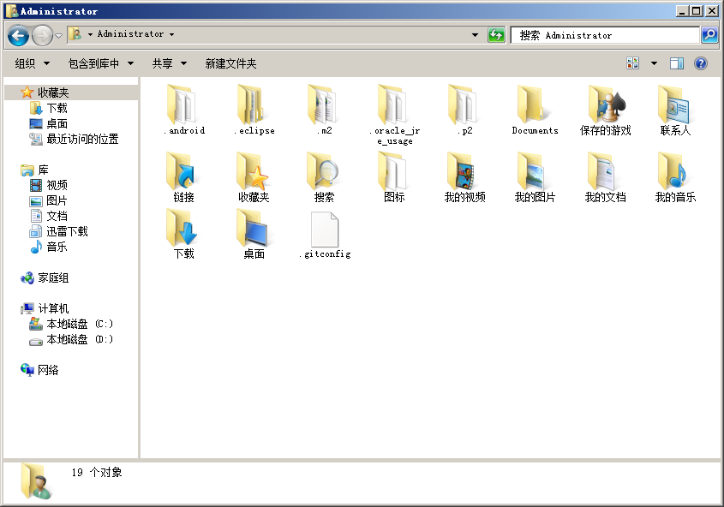

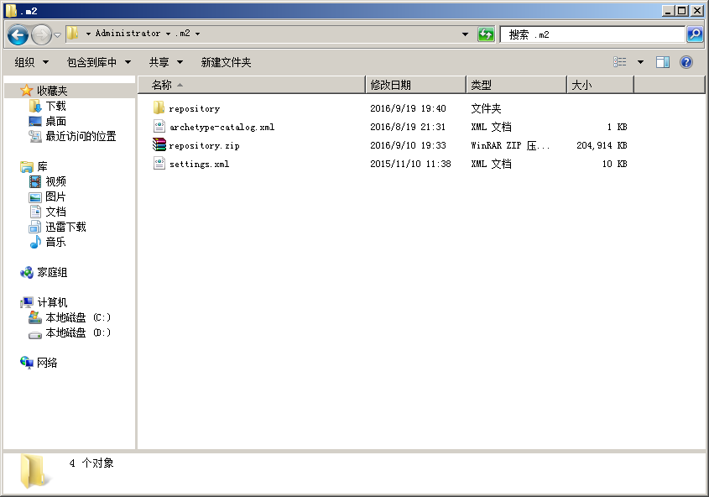
把下载完的repository.zip解压缩到.m2文件夹中

Step3：导入工程(以zhixing101-wechat工程为例)

打开项目主页 | https://github.com/zhixing101wechat/zhixing101-wechat

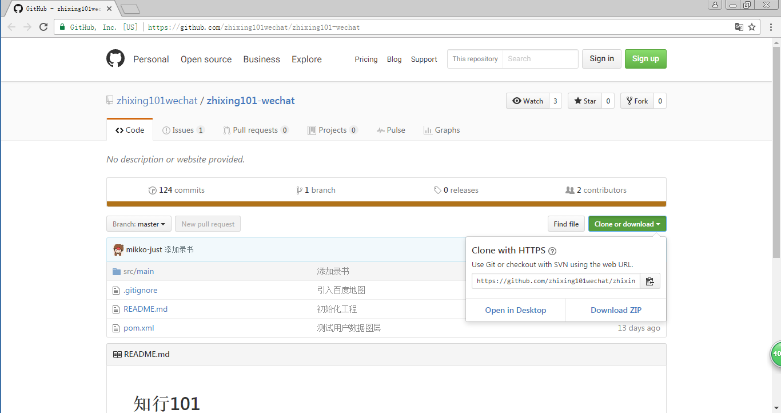

复制以下URI

打开Eclipse

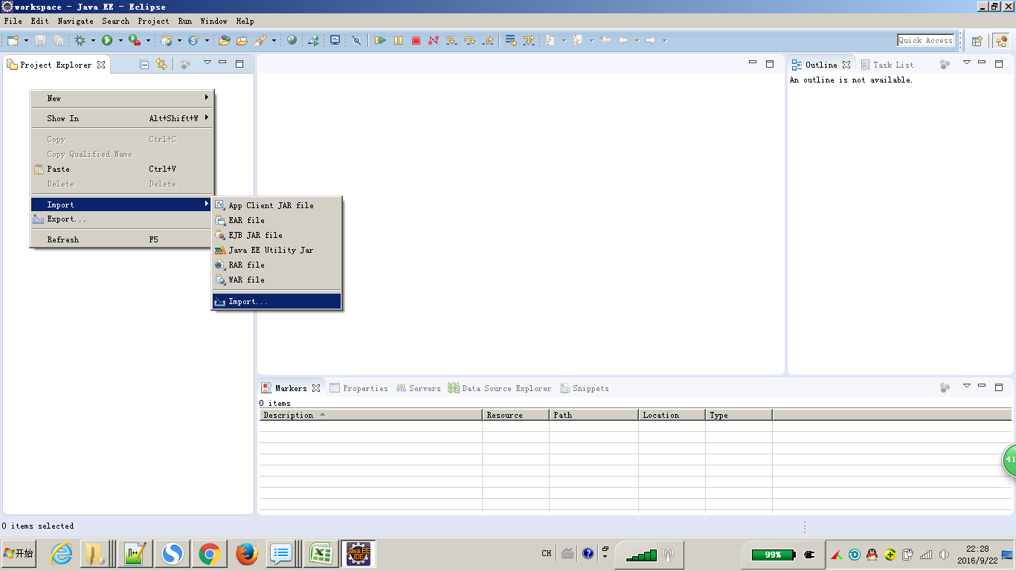

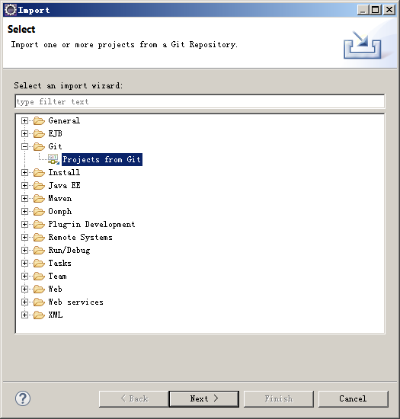

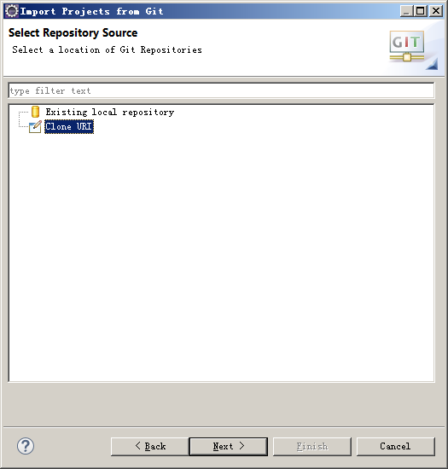

把工程的URI粘贴到下面

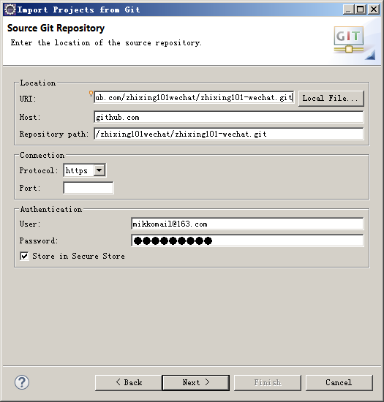

输入自己的github账号和密码

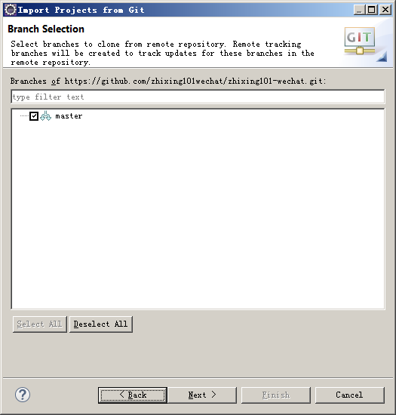

选中所有分支
 |  | 输入自己的github账号和密码

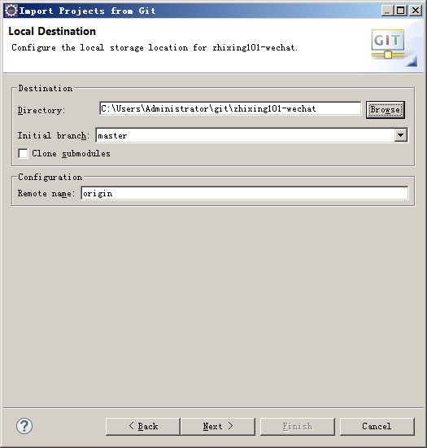
修改workspace（不是必须步骤），但建议修改一下

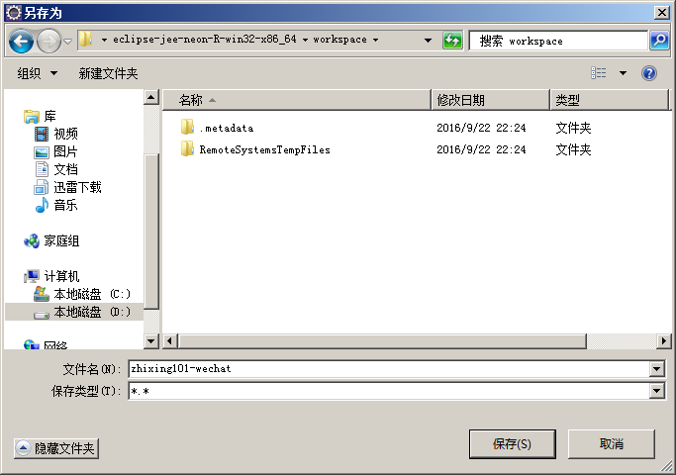

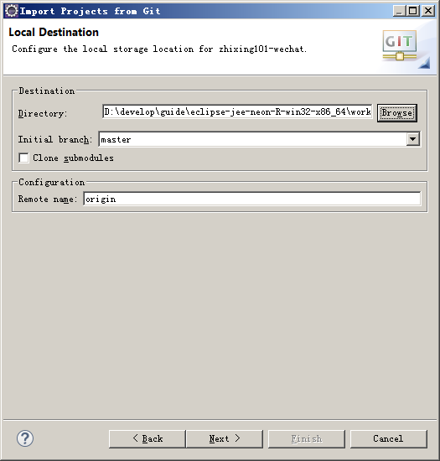

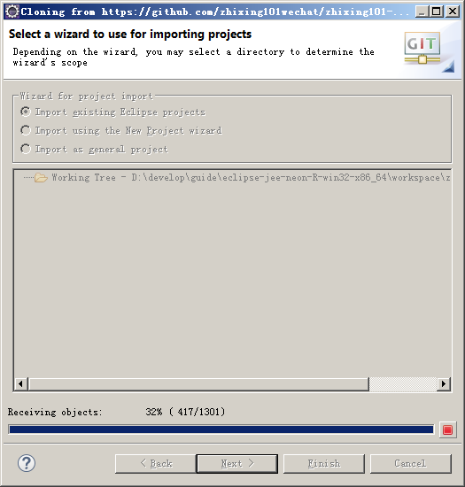

下载代码中，导入jeesite工程时，这个阶段时间较长

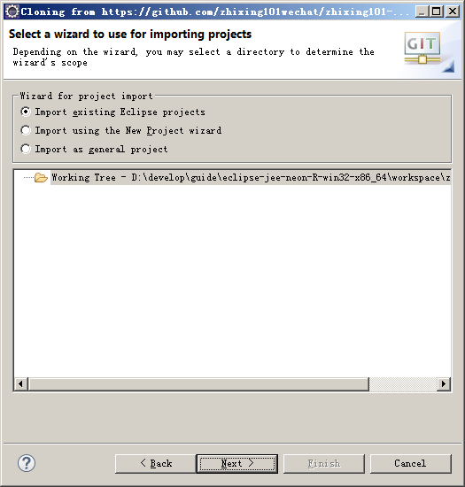

下载完成，点击Cancel

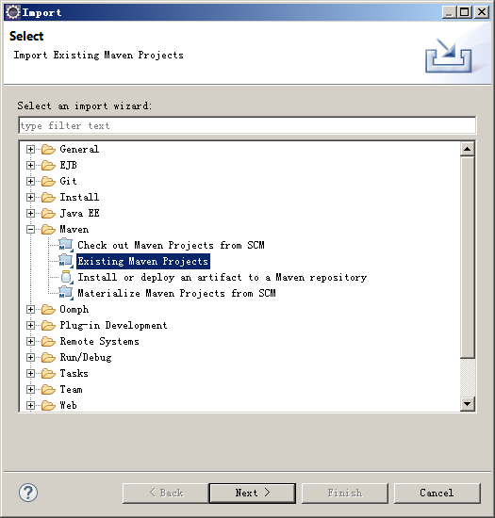

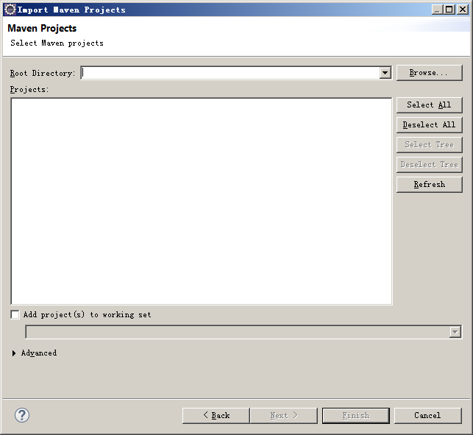

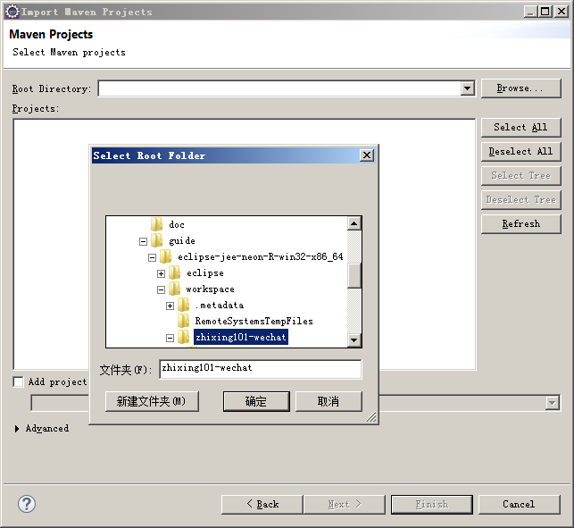

选择workspace下的zhixing101-wechat工程

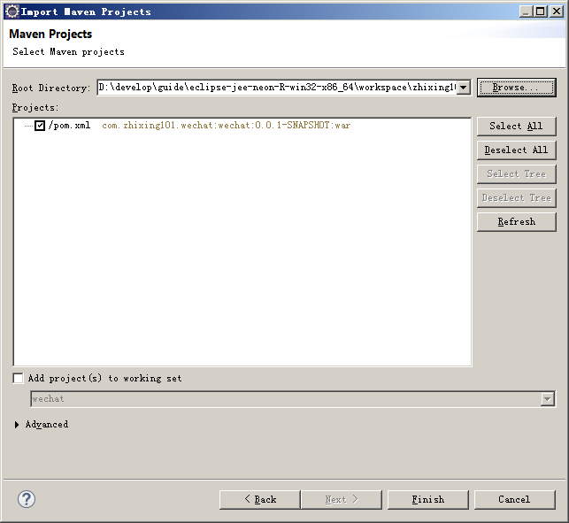

maven仓库正确配置了的话，导入工程后经过初始化，工程应该没有错误（没有红叉叉）

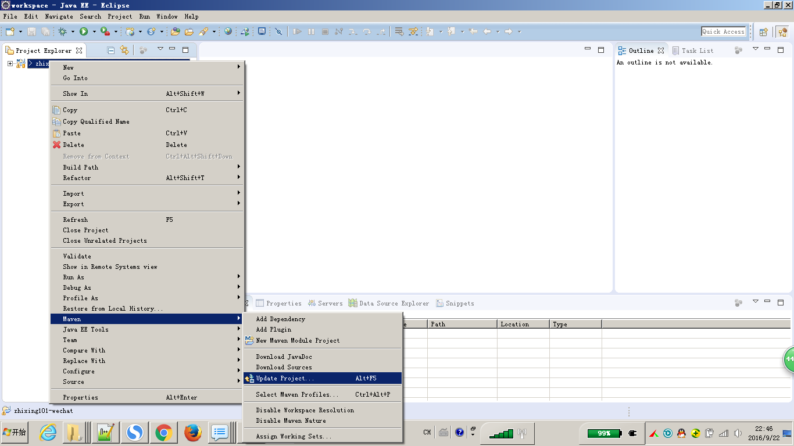

工程有错误的话，右击工程=>Maven=>Update Project

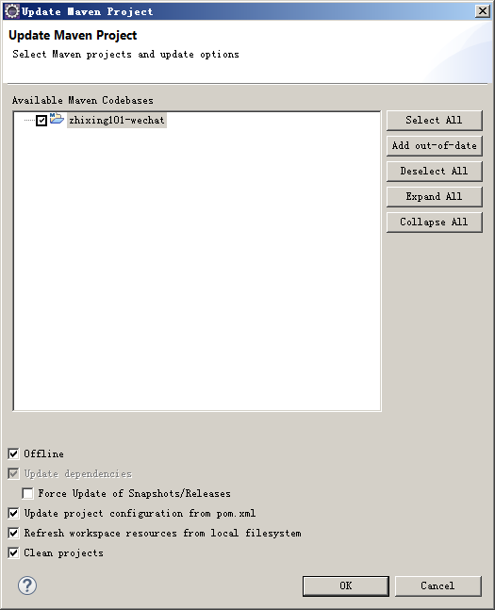

勾上Offline，点OK

